PVE
Programma van Eisen 2.0 - wijzigingen op basis van Nota van Inlichtingen toegevoegd in oranje
Opdrachtnemer dient met zijn aanbieding te voldoen aan de algemeen geformuleerde eisen per categorie.
Daarnaast dienen er goederen te worden geleverd die minimaal gelijkwaardig zijn aan hetgeen hieronder staat beschreven.

Referentie afbeelding | Categorie | Positie | Aantal | Omschrijving

 | Algemeen |  |  | NEN-EN 1335 -1 , 2 en 3 Kantoormeubilair bureaustoelen;
 |  |  |  | NEN-527-1, 2 en 3 Kantoormeubelen werktafel en- bureaus;
 |  |  |  | NEN 2449 Ergonomische criteria voor kantoorwerktafels;
 |  |  |  | NPR 1813nl Richtlijn voor kantoormeubelen
 |  |  |  | NEN-EN 13761 kantoormeubelen- stoelen voor bezoekers;
 |  |  |  | NEN 3087 Ergonomie Visuele ergonomie in relatie tot verlichting principes en toepassing;
 |  |  |  | NEN-EN-IEC 61340-5-1 Bescherming van elektronische elementen tegen elektrostatische verschijnselen.

 | Bureaublad |  |  | Standaard tafelblad 160 cm x 80 cm (l x b),18 of 25 mm dik.
 |  |  |  | spaanplaat kern afgewerkt met l. kleurig eiken melamine , LaserTec randafwerking
 |  |  |  | Geheel vlak afgewerkte onderzijde.
 |  |  |  | Oppervlak van het blad dient geschikt te zijn voor optische en lasergestuurde computermuizen.
 |  |  |  | Rechthoekig.
 |  |  |  | Geen scherpe hoeken. Radius van de hoeken 2,5 mm.
 |  |  |  | Voorzien van kabelgoot 2 zijdig benaderbaar , of kantelbaar.
 |  |  |  | PEFC of FSC gecerticifeerd. Ook een gelijkwaardig certificaat of aantoonbaar voldoen aan de eisen van het certificaat volstaat.

 | Bureauframe duo | 0.1 | 103 | 4 -poots frame
 |  |  |  | Kunststof delen zwart
 | Let op: bureauframe duo en enkel |  |  | Frame steekt niet onder het blad uit.
 | dienen uit hetzelfde modulair |  |  | Traploze elektrische hoogte verstelling van 65 - 130 cm vanaf de vloer gemeten.
 | opgebouwde platform te bestaan |  |  | Afleesbare hoogte indicatie vanuit zitpositie achter de tafel.
 |  |  |  | Frame gepoedercoat zwart
 |  |  |  | Aortagoot met opklapbare deksels, knikarm en kabelgoot onder werkblad. Zie foto knikarm in map Nota van Inlichtingen op TenderNed.
 |  |  |  | de zit-sta versteltechniek moet in het pootstel zijn geïntegreerd en er mogen geen bewegende onderdelen onder het blad aanwezig zijn

 | Bureauframe enkel | 0.2 | 45 | 2 -poots frame
 |  |  |  | Kunstsof delen zwart
 | Let op: bureauframe duo en enkel |  |  | Frame steekt niet onder het blad uit, bladoptie 168 mm breed t.b.v. kopse plaatsing.
 | dienen uit hetzelfde modulair |  |  | Traploze elektrische hoogte verstelling van 65 - 130 cm vanaf de vloer gemeten.
 | opgebouwde platform te bestaan |  |  | Afleesbare hoogte indicatie vanuit zitpositie achter de tafel.
 |  |  |  | Frame gepoedercoat zwart
 |  |  |  | kabelgoot onder werkblad
 |  |  |  | de zit-sta versteltechniek moet in het pootstel zijn geïntegreerd en er mogen geen bewegende onderdelen onder het blad aanwezig zijn

 | privacyscherm | 0.3 | 74 | scherm 1600 mm breed, gewenste hoogte 64cm met een toegestane hoogteafwijking van 4 cm
 |  |  |  | Afgewerkt met stof Camira blazer light o.g. kleur n.t.b.
 |  |  |  | Demontabel
 |  |  |  | Voorzien van akoestische RE-Felt vulling of een alternatief van minimaal dezelfde kwaliteit
 |  |  |  | Montage duo-opstelling tussen de bladen
 |  |  |  | Dikte vulling 30 mm
 |  |  |  | De wand dient te worden geplaatst op het duoframe.

 | Bureaustoel | 0.4 | 251 | Zie NPR1813 NL
 |  |  |  | Stoffering radio zwart
 |  |  |  | Rugleuning v.v. netweave rug.
 |  |  |  | Voetkruis zwart
 |  |  |  | 4d armleggers

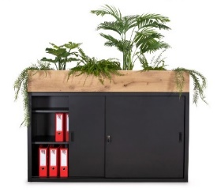
 | Schuifdeurkast | 0.5 | 44 | kast 1600x 470x 850 (2 ordner hoog) mm
 |  |  |  | Romp en deuren vervaardigd uit hout. Ook toegestaan: gladde stalen deuren in kleur matzwart.
 |  |  |  | Afsluitbaar
 |  |  |  | Voorzien van voldoende legplanken t.b.v. ordners
 |  |  |  | Ombouw en deuren mat zwart
 |  |  |  | metaaldelen geepoxeerd volgens standaard kleur
 |  |  |  | deuren en legplanken geëpoxeerde zwarte standaard klaar

 | plantenbak | 0.6 | 29 | Kleur: eiken met waterdichte kunststof bak
 |  |  |  | Rechthoekige vorm uitgevoerd in eiken, met kunststof zwarte binnenbak

 | Telefooncel | 0.7 | 9 | 1- persoons afgesloten telefooncel (ca. 1200x 1000 mm)

 |  |  |  | verstelbare luchtventilatie en licht schakeling
 |  |  |  | Elektrificatie 1x stroom, 1x USB A/B charger
 |  |  |  | Tafelblad flexibel te monteren op zit- of sta hoogte (zithoogte ca. 1100 mm)
 |  |  |  | Binnenafwerking: zachte geluidsabsorberende stof
 |  |  |  | Magnetisch sluitende deur, volledig in kozijn
 |  |  |  | Buitenzijde v.v. wollen stoffering (Kvadrat, Divina o.g.)
 |  |  |  | Draaibare, in hoogte verstelbare kruk met rugleuning
 |  |  |  | gemiddelde minimale db-waarde van 38db

 | werkplek (tijdelijk) | 0.8 | 6 | 1- persoons werkplek (ca. 2250x 1000 mm)
 |  |  |  | Controlpanel en bewegingssensor voor licht en ventilatie
 |  |  |  | Elektrificatie 2x stroom, 1x USB A/B charger, utp
 |  |  |  | Binnenafwerking: zachte geluidsabsorberende stof
 |  |  |  | Magnetisch sluitende deur, volledig in kozijn
 |  |  |  | Buitenzijde v.v. wollen stoffering (Kvadrat, Divina o.g.)
 |  |  |  | gemiddelde minimale db-waarde van 38db

 | bank met hoge rug | 0.9 | 16 | Bank met hoge rug 120cm hoog (hoogtecorrectie van 10% is toegestaan)
 |  |  |  | Zwart metalen onderstel
 |  |  |  | Volledig gestoffeerd Camira Blazer
 |  |  |  | Gewenste breedte circa 2000 mm.

 | Pendelarmatuur A | 0.10 | 56 | Rond pendelarmatuur Ø 600 mm, hoogte ca. 450 mm
 |  |  |  | Zandkleurige gaas stof
 |  |  |  | Schakelbaar op alg. verlichting
 |  |  |  | incl. lichtbron LED 2700K

 | Akoestisch scherm | 0.11 | 3 | Vilt scherm ca. 800x 2200X 10 mm, aantal volgens tekening (zie map Nota van Inlichtingen)
 |  |  |  | Ophang constructie met staalkabels aan het plafond
 |  |  |  | Diverse kleuren
 |  |  |  | Patroon: type Parrots

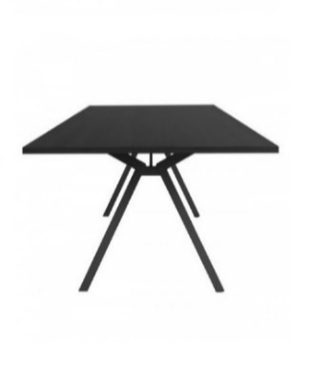
 | Vergadertafel hoog | 0.12 | 4 | Grote vergadertafel ca. 1000x2400x 1100 mm
 |  |  |  | Voorzien van kabelmanagement onder het blad. Kabelgeleiding horizontaal onder het blad en verticaal naar de grond.
 |  |  |  | Voorzien van elektra en data aansluitingen in het blad (afgesloten).
 |  |  |  | Beoogd is: een 3-voudige inbouwcontactdoos (cable cubby) met 2x230V en 1x2 USB charger (1xA en 1xC) met stroomaanvoerkabel met een minimale lengte van 300 cm.
 |  |  |  | 25 mm dik mdf blad afgewerkt met hpl (= minimaal vereist kwaliteitsniveau) in n.t.b. (standaard) kleur
 |  |  |  | Stalen frame in zwarte kleur afgewerkt.

 | Vergadertafel laag | 0.13 | 2 | Kleine vergadertafel 1400x 1000x 750 mm
 |  |  |  | 25mm dik mdf blad afgewerkt met hpl (= minimaal vereist kwaliteitsniveau) in n.t.b. (standaard) kleur
 |  |  |  | Stalen frame in zwarte kleur afgewerkt.

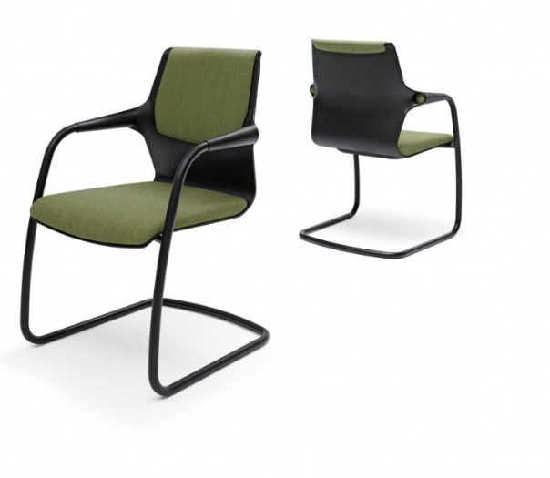
 | Vergaderstoelstoel A | 0.14 | 22 | sledeframe zwart
 |  |  |  | kuip kunststof wit, zitkussen gestoffeerd stofrgroep 1
 |  |  |  | Graag een gestoffeerd zit- en rugkussen aanbieden.
 |  |  |  | Aanbieden met armleggers

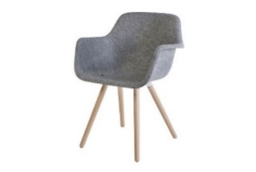
 | bezoekersstoel | 0.15 | 70 | Vierpoots vergaderstoel met houten onderstel
 |  |  |  | kuip compleet gestoffeerd Felt van gerecyclede Petflessen, zitkussen gestoffeerd met Kvadrat Canvas o.g.
 |  |  |  | Voorkeurskleur: Camira Blazer
 |  |  |  | Voorkeur: gerecycled PET materiaal, echter nieuw materiaal is ook toegestaan.

 | Collegeset | 0.16 | 7 | 1 x verrijdbare klaptafel 120 x 80cm (zwart/ d.grijs). Bij voorkeur blad 18 mm melamine met lasertec randafwerking
 |  |  |  | 2 x stoel met houten zitting en rug
 |  |  |  | Stalen frame (zwart/ d. grijs) 4poots
 |  |  |  | Zonder armleggers
 |  |  |  | Licht van gewicht

 | Kapstok | 0.17 | 28 | losse vrijstaand kapstok
 |  |  |  | Referentie: table tree kapstok

 | Lockers | 0.18 | 1 | 50 lockerkasten ca. 450x350x450 (hxbxd)
 |  |  |  | Afsluitbaar d.m.v. Digilock cijfersloten voor wisselende gebruikers.
 |  |  |  | Met nummering
 |  |  |  | Opliggende deuren (al dan niet uitgevoerd in gemelamineerd plaatmateriaal)
 |  |  |  | Kleur: n.t.b. niet standaard kleur
 |  |  |  | Standaard degelijke schanieren
 |  |  |  | Graag uitvoeren in meerdere elementen (in verband met flexibiliteit qua plaatsing). De elementen dienen te kunnen worden gekoppeld.

 | Hoge kruk | 0.19 | 24 | houten poten
 |  |  |  | kuip Felt lichtgrijs
 |  |  |  | kleur frame: zwart
 |  |  |  | Kleur kussen: verschillende standaard kleuren
 |  |  |  | Voorkeurskleur: Camira Blazer
 |  |  |  | Voorkeur: gerecycled PET materiaal, echter nieuw materiaal is ook toegestaan.

 | zitelement | 0.20 | 8 | Zitelement/ poef met afgeronde hoeken. Een ronde poef is ook toegestaan.
 |  |  |  | Gestoffeerd met Kvadrat Divina MD of melange
 |  |  |  | Afmetingen circa: lxbxh 400x400x470 mm

 | Lage bijzettafel | 0.21 | 8 | Bijzettafel ca. 560x340x600 mm hoog
 |  |  |  | blad: eiken
 |  |  |  | Onderstel: zwart gepoedercoat staal

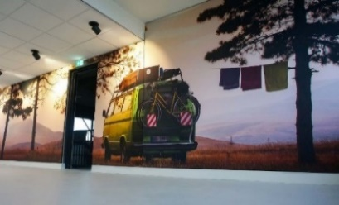
 | Decopanel | 0.22 | 14 | Akoestische panelen met geluidsabsorberende vulling
 |  |  |  | Formaat: breedte volgens tekening en hoogte ca. 2300 mm
 |  |  |  | Geprinte foto/ afbeelding op doek.
 |  |  |  | Aluminium frame (zwart)
 |  |  |  | Polyester geluiddoorlatend doek met pees ter bevestiging in het frame
 |  |  |  | Zie tekeningen in TenderNed - map Nota van Inlichtingen
 |  |  |  | Bij inschrijving uitgaan van maat B240xH230. Na gunning definitief inmeten op locatie.

 | Verrijdbare klaptafel | 0.23 | 9 | Verrijdbare klaptafel
 |  |  |  | Nestbaar
 |  |  |  | Afmeting: 1600 x 800 mm
 |  |  |  | Blad: Grijs hpl, dikte 22 mm. ABS kantenband kleur gelijk aan topblad.
 |  |  |  | Framekleur: zwart (standaard)

 | Vergadertafel laag ovaal | 0.24 | 10 | grote ovale vergadertafel ca.2400x 1200x 750 mm
 |  |  |  | 25mm dik mdf blad afgewerkt met hpl in n.t.b. (standaard) kleur
 |  |  |  | Stalen frame in zwarte kleur afgewerkt.

 | Hoge kast | 0.25 | 7 | metalen draaideur kast. Alternatief: houten uitvoering
 |  |  |  | hoog model: ca. 1800x 800x 400 mm
 |  |  |  | Kleur: zwart
 |  |  |  | In geval van hout: uitvoeren met 4 legborden en bodem

 | kabelmangament duo werkplek | 0.1 b | 103 | 2 x powerdesk up 2 x 230V + USC A + C charger
 |  |  |  | 2 x kabeloorvoerdop
 |  |  |  | 2 x contactdoos 4x230V
 |  |  |  | 1 x contactdoos 5x230V
 |  |  |  | 1 x aansluitkabel 5meter
 |  |  |  | 2 x aansluitkabel 3meter
 |  |  |  | 1 x koppelkabel 100 cm

 | kabelmangament enkel werkplek | 0.2 b | 45 | 1 x powerdesk up 2 x 230V + USC A + C charger
 |  |  |  | 1 x kabeloorvoerdop
 |  |  |  | 1 x contactdoos 5x230V
 |  |  |  | 1 x aansluitkabel 5meter

